Capa
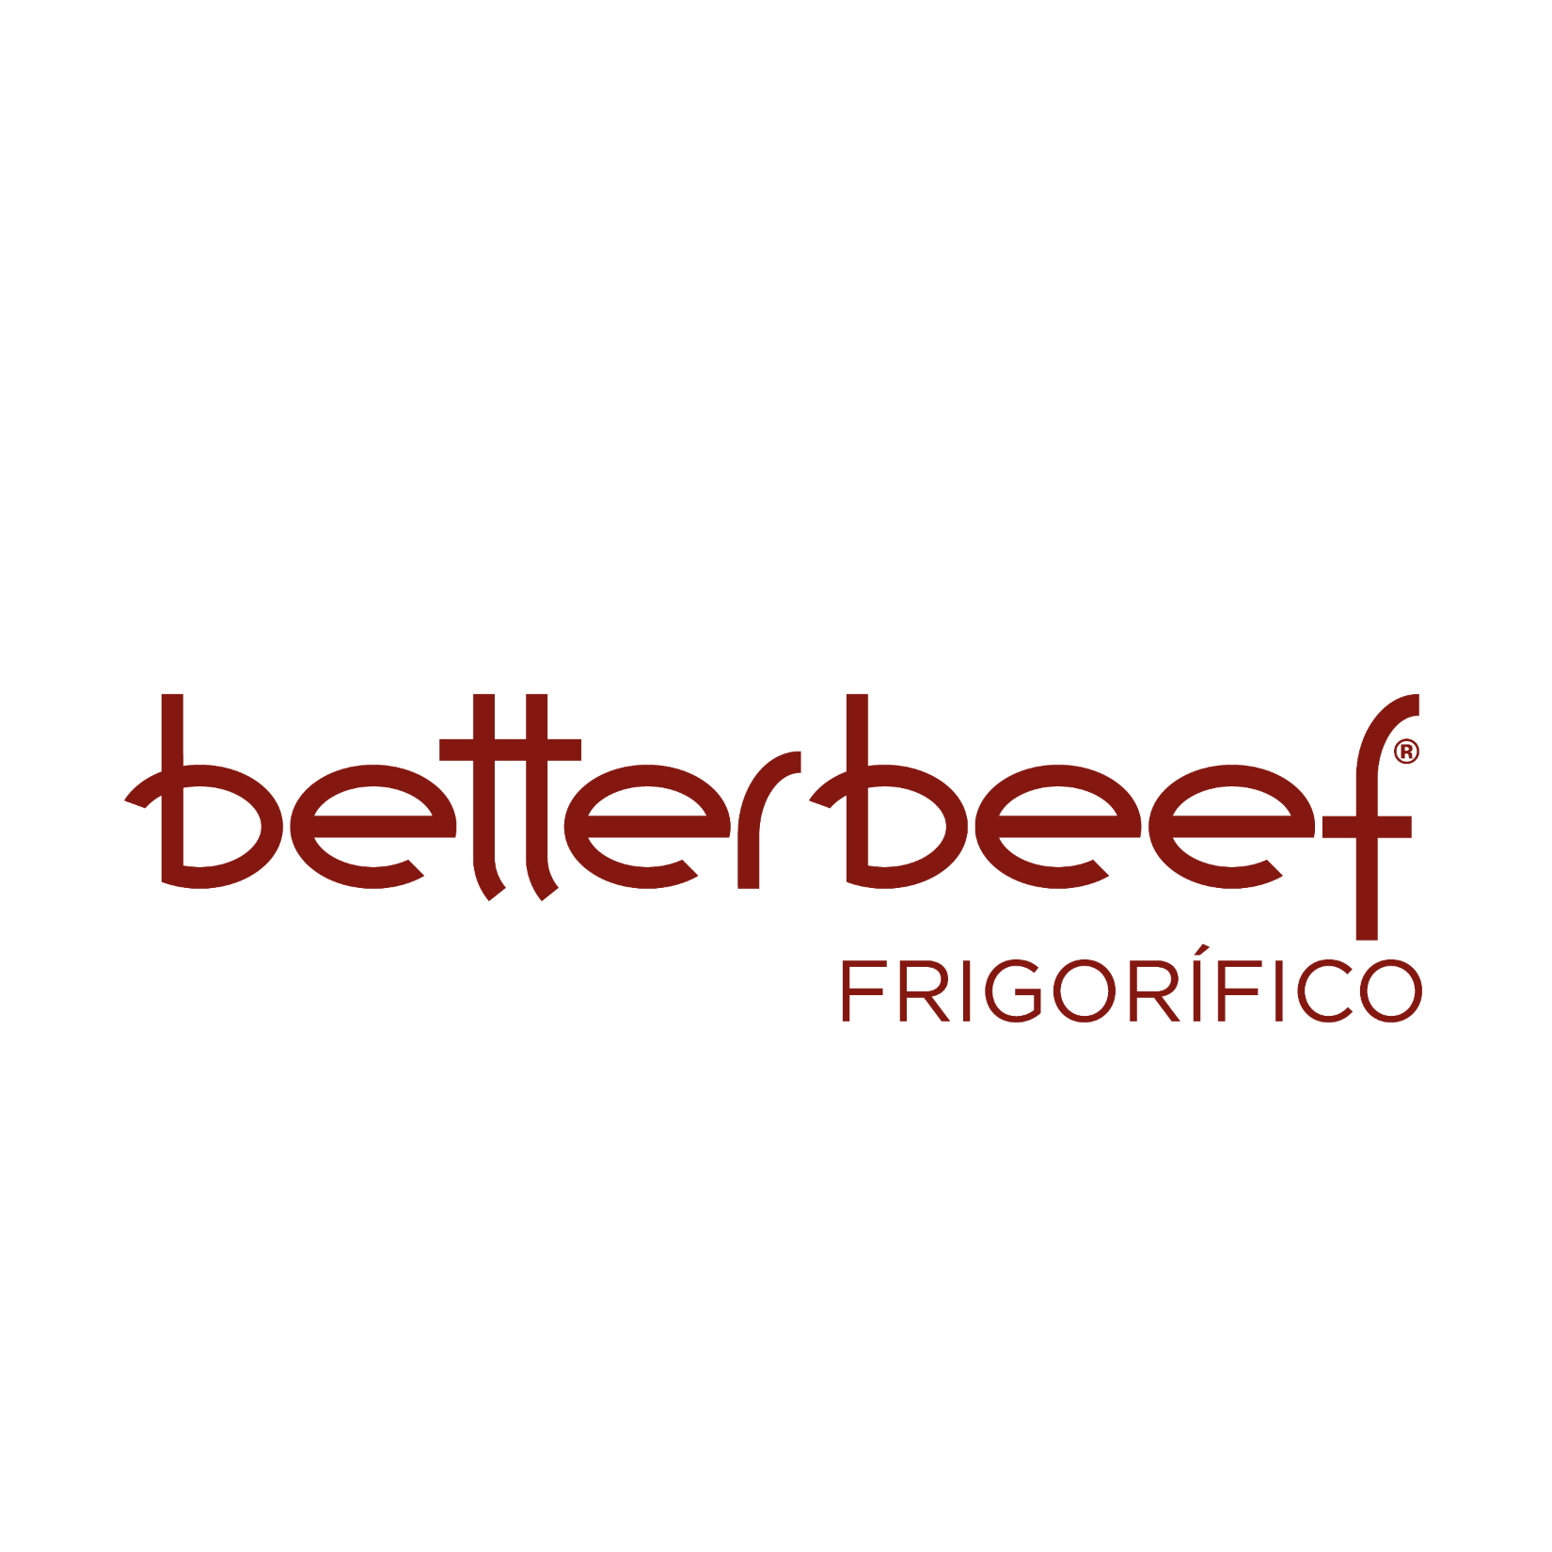
Central de Indicadores (CDI )
ENTRAR

BETTER BEEF®
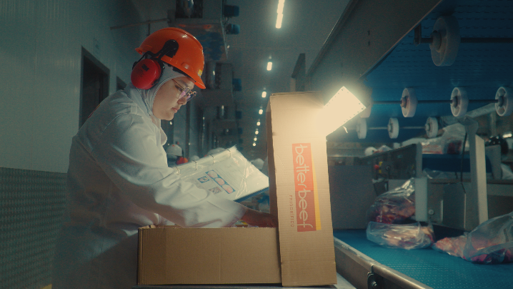
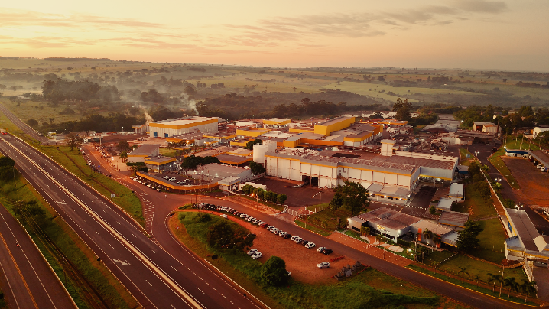
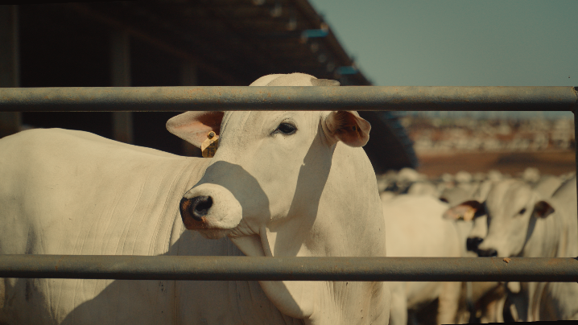
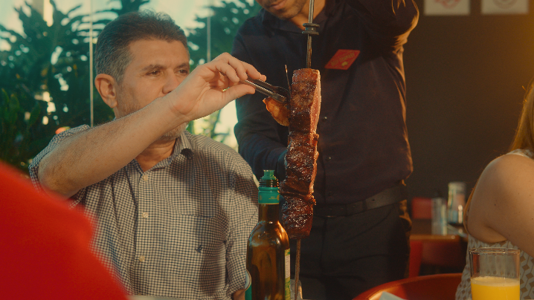
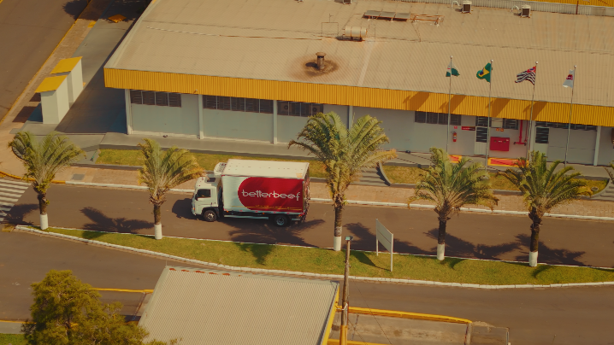
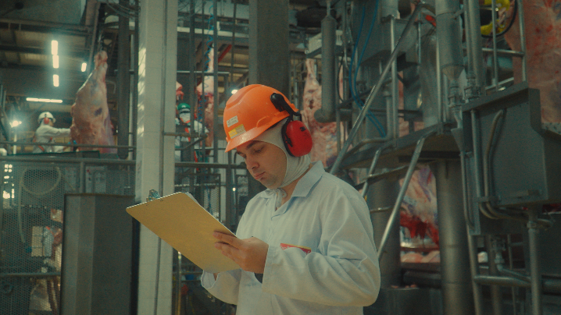

Somos a unidade frigorífica do Better Group, especializada em carne bovina de alta qualidade desde 2003.
Operamos com unidades industriais em Rancharia/SP e Araçatuba/SP, totalizando 1.500 abates/dia,
e contamos com centros de distribuição em Itapevi/SP e Limeira/SP,
garantindo agilidade logística e padronização de entrega.
A qualidade dos nossos cortes nasce na Agropecuária Vista Alegre (Better Beef Confinamento): O maior confinamento coberto da América Latina, com capacidade para 136 mil animais/ano, onde aplicamos bem-estar animal, manejo sanitário avançado e rastreabilidade total.
Nossa operação verticalizada, nos permite garantir QUALIDADE DO COMEÇO AO FIM,
QUE VOCÊ VÊ, SENTE E CONFIA, além de estar alinhada às exigências globais mais restritivas: bem-estar animal, segurança alimentar, sustentabilidade, gestão de risco e transparência nos processos fazem parte do nosso propósito. Produzimos com responsabilidade, tecnologia e critérios técnicos claros.
A mesma carne que exportamos para mercados exigentes é a mesma que oferecemos ao mercado interno, com sabor, maciez e segurança. Better Beef. Alimentando hoje, cuidando do amanhã.

Avançar

Sobre a Central
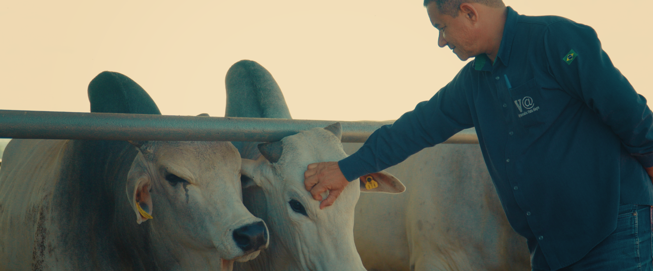
Bem-vindo à Central de Indicadores Better
A Central de Indicadores da Better Beef foi criada para promover transparência em relação ao desempenho ESG do Better Group, em conformidade com as Normas da Global Reporting Initiative (GRI), os indicadores do Sustainability Accounting Standards Board (SASB), as diretrizes da ISO IWA 48, além de indicadores próprios da Better Beef.
Ela atende aos principais mecanismos do mercado de capitais, índices e instrumentos de monitoramento da nossa estratégia e operação em Sustentabilidade, refletindo nosso compromisso com a excelência, a integridade e o propósito que definem o Better Group.
Qualidade do Começo ao Fim, Que Você Vê, Sente e Confia
O Better Group se posiciona como referência em carne bovina premium e sustentável. Nosso diferencial está em três pilares: Você Vê a transparência em cada detalhe da cadeia produtiva; Você Sente a qualidade incomparável e o cuidado com o bem-estar animal e o planeta; Você Confia em processos certificados e em nosso compromisso com um legado positivo.
Esta Central de Indicadores é um testemunho do nosso compromisso com a transparência, qualidade e sustentabilidade que nos definem como líderes globais em carne bovina premium com propósito.

Compromisso com a Sustentabilid
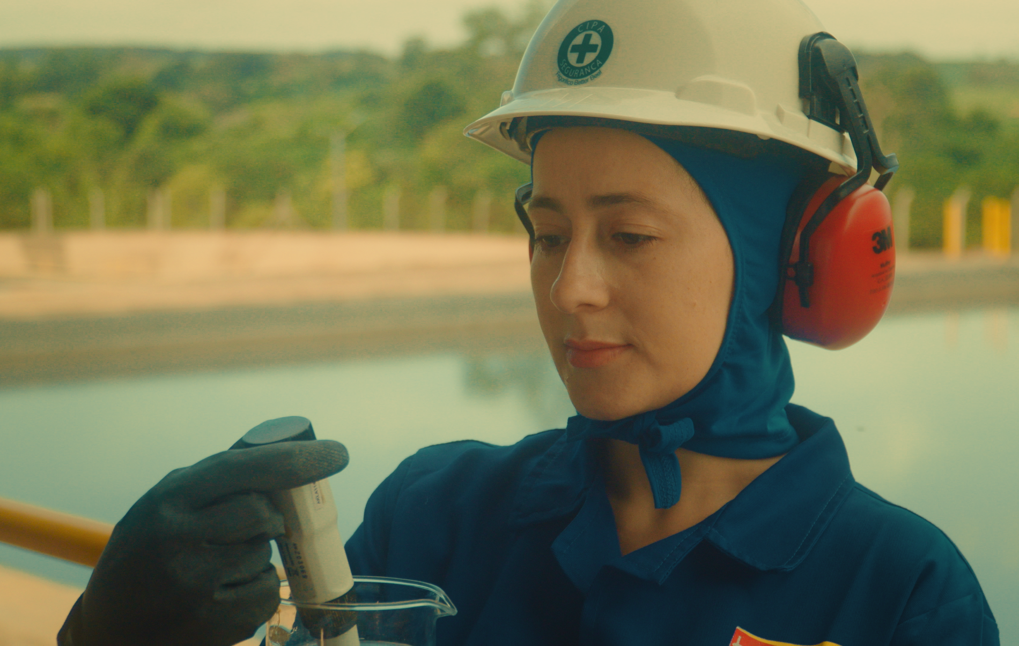
Compromisso com a sustentabilidade
O Frigorífico Better Beef reafirma seu compromisso com uma operação ética, responsável e alinhada aos princípios ESG.
Trabalhamos para garantir bem-estar animal, transparência,
rastreabilidade e conformidade em toda a cadeia da carne.
No Ambiental, buscamos reduzir emissões,
otimizar recursos e incentivar práticas sustentáveis.
No Social, priorizamos saúde, segurança, capacitação
e respeito aos direitos humanos.
Em Governança, seguimos padrões de integridade,
transparência e gestão de riscos.
Seguimos dedicados à melhoria contínua e à construção de uma
cadeia da carne mais sustentável, segura e competitiva,
gerando valor para o setor e para a sociedade.

MERCADO DE ATUAÇÃO
O Frigorífico Better Beef atua de forma estratégica no mercado brasileiro de proteína bovina, com duas unidades de abate e desossa, uma planta de industrializados e dois centros de distribuição.
Em 2024, comercializou 85,2 mil toneladas de produtos, resultado da aquisição de mais de 266 mil animais provenientes de sistemas a pasto, confinamento e semiconfinamento. Essa estrutura garante oferta regular, qualidade consistente e alta eficiência operacional.
A empresa opera com rigor sanitário, rastreabilidade e responsabilidade socioambiental, alinhada aos ODS 8, 12 e 17.
Fortalece parcerias com produtores, promove trabalho digno e adota práticas de produção responsáveis, consolidando-se como uma indústria moderna e comprometida com transparência, sustentabilidade e desempenho.
MERCADO DE ATUAÇÃO

DIRETRIZ |  | 2024 | 2025
GRI 2-6 | Unidades de abate e desossa bovinos | 2 | 2
 | Plantas de Industrializados | 1 | 1
 | Centros de Distribuição | 2 | 2
 | Escritórios Comerciais | 0 | 0
 | Volume de Vendas (milhares de toneladas) | Cresc. 49% frente 2024
Animais comprados por tipo de criação |  |  |  | ODS Relacionados
Bovinos
MF5 | Confinamento | 199,723 | 168,445
Volume de Produção (TPA)
MF3 | Total de produto acabado (t) | Cresc. 25% frente 2024

BEM-ESTAR CONSUMIDOR
O Frigorífico Better Beef mantém um rígido compromisso com o bem-estar do consumidor, sustentado por importantes certificações internacionais como BRCGS, HACCP, HALAL, PAACO e auditorias de grandes clientes, como McDonald’s.
Esses protocolos garantem segurança alimentar, rastreabilidade e processos alinhados aos mais altos padrões globais.
Em 2024, a empresa registrou zero recalls e nenhuma perda de habilitação de exportação, refletindo controle rigoroso, monitoramento contínuo e cultura de qualidade em toda a cadeia.
Alinhado aos ODS 2, 12 e 17, o Better Beef promove produção responsável, contribui para sistemas alimentares seguros e fortalece parcerias que ampliam a confiança do consumidor.
BEM-ESTAR CONSUMIDOR

DIRETRIZ |  | 2024 | 2025
MF7 e GRI 13.10.4 | BRCS | Conforme | Conforme
 | HACCP | Conforme | Conforme
 | HALAL | Conforme | Conforme
 | PAACO | Conforme | Conforme
 | Mc Donalds | - | Conforme
Recalls |  |  |  | ODS Relacionados
SASB FB-MP-250a.3 GRI 13.10.5 | Recalls realizados | 0 | 0
SASB FB-MP-250a.3 GRI 13.10.5 | Perdas de habilitação de exportação | 0 | 0

NOSSA GENTE
As pessoas são o centro da operação do Frigorífico Better Beef.
Reconhecemos que a produção de alimentos com segurança, qualidade e responsabilidade só é possível devido ao comprometimento, conhecimento e dedicação de nossos colaboradores.
Em um setor que exige alta precisão operacional, disciplina, cuidados com segurança e respeito a protocolos rigorosos, nosso time representa o ativo mais valioso da empresa.
NOSSA GENTE

DIRETRIZ |  | 2024 | 2025
GRI 2-7 | Total de Colaboradores | 1935 | 1867
GRI 2-8 | Total de Terceirizados* | 1443 | 1024
Por Gênero |  |  |  | ODS Relacionados
Better Group
GRI 405-1 | Homens | 1358 | 1265
GRI 405-1 | Mulheres | 577 | 602
GRI 2-8
GRI 2-8 | Homens | 1005 | 865
GRI 2-8 | Mulheres | 438 | 159
Por tipo de contrato
GRI 2-7 | Contrato permanente | 1935 | 1867
GRI 2-7 | Contrato temporário | 0 | 0
GRI 2-7 | Sem garantia de carga horária | 0 | 0
Por tipo por categoria funcional
GRI 2-7 | Diretoria | 10 | 11
GRI 2-7 | Gerência | 60 | 61
GRI 2-7 | Coordenação | 7 | 8
GRI 2-7 | Supervisão | 11 | 19
GRI 2-7 | Administração | 150 | 131
GRI 2-7 | Operacional | 1649 | 1650
GRI 2-7 | Estagiários* | - | -
GRI 2-7 | Trainees* | - | -
GRI 2-7 | Aprendizes* | 48 | 29
Por tipo por categoria faixa funcional
GRI 405-1 | Abaixo de 30 anos | 562 | 730
GRI 405-1 | Entre 30 e 50 anos | 608 | 883
GRI 405-1 | Acima de 50 anos | 765 | 254
Negociação Acordo Coletivo
GRI 2-30 | Total de colaboradores cobertos por negociação coletiva* | 1935 | 1935
Movimentações
GRI 401-1 | Total de contratações* | 890 | 826
GRI 401-1 | Homens contratados | 591 | 558
GRI 401-1 | Mulheres contratadas | 299 | 268
GRI 401-1 | Contratados abaixo de 30 anos | 449 | 392
GRI 401-1 | Contratados entre 30 e 50 anos | 373 | 365
GRI 401-1 | Contratados acima de 50 anos | 68 | 69
GRI 401-1 | Total de desligamentos (rotatividade) | 496 | 961
GRI 401-1 | Homens desligados | 362 | 686
GRI 401-1 | Mulheres desligadas | 134 | 275
GRI 401-1 | Desligados abaixo de 30 anos | 253 | 449
GRI 401-1 | Desligados entre 30 e 50 anos | 225 | 436
GRI 401-1 | Desligados acima de 50 anos | 18 | 76
Diversidade nos órgãos de governança - por gênero e faixa etária
GRI 405-1 | Homens | 5 | 5
GRI 405-1 | Mulheres | 5 | 5
GRI 405-1 | Abaixo de 30 anos | 2 | 2
GRI 405-1 | Entre 30 e 50 anos | 4 | 4
GRI 405-1 | Acima de 50 anos | 4 | 4

SAÚDE E SEGURANÇA OCUPACIONAL
Como empresa adotamos uma abordagem preventiva, estruturada e alinhada às normas regulamentadoras, com foco na redução de riscos e na promoção de um ambiente de trabalho seguro.
Nosso compromisso é assegurar que cada pessoa retorne para casa com segurança todos os dias.
Para isso, investimos continuamente em capacitação, tecnologia, infraestrutura e melhorias de processo, fortalecendo uma cultura de segurança baseada em responsabilidade compartilhada, comunicação clara e comportamento seguro.
SAÚDE E SEG. OCUPACIONAL
DIRETRIZ |  | 2024 | 2025
GRI 403-10 e GRI 13.19.11 | Total de casos de doenças profissionais | 0 | 0
GRI 403-9 e GRI 13.19.11 | Acidentes com fatalidade | 0 | 0
GRI 403-9 e GRI 13.19.11 | Índice de acidentes com fatalidade | 0 | 0
GRI 403-9 e GRI 13.19.11 | Acidentes com consequências graves | 0 | 0
GRI 403-9 e GRI 13.19.11 | Acidentes com comunicação obrigatória | 37 | 37
GRI 403-9 e GRI 13.19.11 | Índice de acidentes com comunicação obrigatória | 100% | 100% | ODS Relacionados
PR 2030- 1 / ISO IWA 48 | Percentual de acidentes que resultaram em afastamento sobre o total de acidentes. IAA = (Número de Acidentes com Afastamento / Número Total de Empregados) x 100 | 3.97 | 3.13
PR 2030- 1 / ISO IWA 48 | Mede o número de acidentes com afastamento por milhão de horas- homens trabalhadas. TF = (Número de acidentes / Horas Homem Trabalhadas) x 1.000.000 | 23.5 | 68.21
PR 2030- 1 / ISO IWA 48 | Total de horas de capacitação realizadas em Saúde e Segurança do Trabalho. | 4998 | 5780
PR 2030- 1 / ISO IWA 48 | Quantidade de inspeções (checklists, auditorias, rondas) feitas nas áreas operacionais. | 159 | 123
PR 2030- 1 / ISO IWA 48 | Número de ações corretivas/conformidades implementadas após auditorias ou inspeções | 151 | 77
PR 2030- 1 / ISO IWA 48 | Percentual de uso correto de Equipamentos de Proteção Individual nas áreas avaliadas. | 100% | 100%

RESPOSNSABILIDADE SOCIAL
A responsabilidade social é um compromisso fundamental no Frigorífico Better Beef.
Assim atuamos com ética, transparência e compromisso com o desenvolvimento social, promovendo relações de trabalho justas, investimentos em capacitação e iniciativas que fortalecem o bem-estar dos colaboradores e das comunidades onde estamos inseridos.
RESPONSABILIDADE SOCIAL

DIRETRIZ |  | 2024 | 2025
Casos de Discriminação
GRI 406-1 | Número de casos de discriminação | 0 | 0 | ODS Relacionados
Taxa de Colaboradores por grupos minorizados
PcD
GRI 405-2 | % de Colaboradores PcD na Gerência | 0.26 | 0.27
GRI 405-2 | % de Colaboradores PcD na Coordenação | - | -
GRI 405-2 | % de Colaboradores PcD na Supervisão | 0.10 | -
GRI 405-2 | % de Colaboradores PcD no Administrativo | 0.31 | 0.43
GRI 405-2 | % de Colaboradores PcD Operacional | - | 1.87
GRI 405-2 | % de Colaboradores PcD Estagiários | - | -
GRI 405-2 | % de Colaboradores PcD Trainees* | - | -
GRI 405-2 | % de Colaboradores PcD Aprendizes | - | -
Mulheres
GRI 405-2 | % de Colaboradores Mulheres na Diretoria | 0.26 | 0.27
GRI 405-2 | % de Colaboradores Mulheres na Gerência | 0.50 | 0.27
GRI 405-2 | % de Colaboradores Mulheres na Coordenação | 0.16 | -
GRI 405-2 | % de Colaboradores Mulheres na Supervisão | 0.16 | 0.32
GRI 405-2 | % de Colaboradores Mulheres Administrativo | 4.50 | 3.43
GRI 405-2 | % de Colaboradores Mulheres Operacional | 26.30 | 27.21
GRI 405-2 | % de Colaboradores Mulheres Estagiárias | - | -
GRI 405-2 | % de Colaboradores Mulheres Trainees* | - | -
GRI 405-2 | % de Colaboradores Mulheres Aprendizes | 0.01 | 1.02
Geração 50+
GRI 405-2 | % de Colaboradores 50+ na Diretoria | 0.2 | 0.2
GRI 405-2 | % de Colaboradores 50+ na Gerência | 0.9 | 0.5
GRI 405-2 | % de Colaboradores 50+ na Coordenação | 0.05 | -
GRI 405-2 | % de Colaboradores 50+ na Supervisão | 0.05 | 0.1
GRI 405-2 | % de Colaboradores 50+ Administrativo | 0.78 | 0.4
GRI 405-2 | % de Colaboradores 50+ Operacional | 9.6 | 12.6
GRI 405-2 | % de Colaboradores 50+ Estagiários | - | -
GRI 405-2 | % de Colaboradores 50+ Trainees | - | -
GRI 405-2 | % de Colaboradores 50+ Aprendizes | - | -
Licença Parental
GRI 401-3 | Taxa de retorno após licença paternidade para homens | 100% | 100%
GRI 401-3 | Taxa de retorno após licença paternidade para mulheres | 100% | 100%
Investimento Social
GRI 203-1 e GRI 13.22.4 | Total de Investimento Social (R$) | 102,644.93 | 128,160.00

ÉTICA & INTEGRIDADE
A ética é a base de todas as ações do Frigorífico Better Beef, orientando nossa conduta e guiando a forma como nos relacionamos com colaboradores, fornecedores, clientes, parceiros e a sociedade.
Atuamos com transparência, responsabilidade e respeito, assegurando que nossas decisões e práticas estejam alinhadas aos princípios da integridade e da conformidade legal.
ÉTICA & INTEGRIDADE

DIRETRIZ |  | 2024 | 2025
GRI 2-26 | Denúncias recebidas | - | -
GRI 2-26 | Denuncia recebidas do público interno | - | -
GRI 2-26 | Denuncia recebidas do público externo | - | - | ODS Relacionados
Classificação de relatos recebidos nos canais de comunicação
 | Comportamento Inadequado | - | -
 | Discriminação ou Assédio | - | -
 | Conflito de Interesses | - | -
 | Socioambiental | - | -
 | Fraude/Roubo/Corrupção | - | -
 | Outros | - | -
 | Total de relatos não qualificados | - | -
Operações avaliadas quanto a riscos relacionados a corrupção
GRI 205-1 | % de operações avaliadas quanto a riscos relacionados à corrupção | 100% | 100%
GRI 205-2 | % Colaboradores comunicados em políticas de integridade | 100% | 100%
GRI 205-2 | % Colaboradores treinados em políticas e procedimentos de combate à corrupção* | 100% | 100%

PECUÁRIA SUSTENTÁVEL
As boas práticas de pecuária sustentável são essenciais para garantir uma cadeia produtiva responsável, resiliente e alinhada às exigências ambientais, sociais e econômicas do mercado.
No Frigorífico Better Beef, ocorre a adoção de práticas do início ao fim do processo, com respeito ao meio ambiente, aos animais e às pessoas.
Entendemos que a pecuária moderna deve ser sustentável desde a origem, e por isso trabalhamos para fortalecer a conformidade socioambiental, a eficiência produtiva e a transparência da cadeia.
PECUÁRIA SUSTENTÁVEL

DIRETRIZ |  | 2024 | 2025
GRI 308-1, GRI 414-1 e GRI 13.23.3 | Total de fazendas fornecedoras diretas monitoradas | 514 | 699
% Fornecedores diretos de gado monitorados com base em critérios sociambientais
GRI 308-1, GRI 414-1 e GRI 13.23.3 | % Fornecedores diretos de gado monitorados com base em critérios sociambientais | 100.00% | 100.00%
Monitoramento Sociambiental
GRI 308-1, GRI 414-1 e GRI 13.23.3 | % Atendimento as auditorias do monitoramento socioambiental | 100.00% | 100.00% | ODS Relacionados
GRI 308-2 e GRI 414-2 | Fornecedores de gado identificados com risco significativo de impactos socioambientais - Total | 0.00% | 0.00%
MF | Animais comprados por biomas (%) | 100.00% | 100.00%
Indicador de Desempenho - Cabeças Abatidas
Normativo SARB 026/2023 | Percentual de cabeças de gado abatidas Rastreados e Monitorados até os Fornecedores Diretos* | 0.00% | 0.00%
Normativo SARB 026/2023 | Percentual de cabeças de gado abatidas Rastreados e Monitorados até os fornecedores Indiretos* | 0.00% | 0.00%
Normativo SARB 026/2023 | Percentual de cabeças de gado abatidas em cumprimento integral com o compromisso, cobrindo Fornecedores Diretos e Indiretos | 100.00% | 100.00%

BEM-ESTAR ANIMAL
No Frigorífico Better Beef, acreditamos que cada animal que chega às nossas instalações merece ser tratado com dignidade, respeito e cuidado.
O bem-estar animal não é apenas uma exigência legal ou de mercado — é um valor humano, um princípio ético que orienta nossa forma de trabalhar e de enxergar a cadeia produtiva.
Reconhecemos que o manejo de animais envolve vidas, sensações e sensibilidade. Por isso, buscamos criar um ambiente onde cada etapa do processo seja guiada pela calma, pela responsabilidade e por práticas que reduzam o estresse e evitem qualquer forma de sofrimento desnecessário.
Para nós, bem-estar animal significa agir com empatia e consciência.
BEM-ESTAR ANIMAL

DIRETRIZ |  | 2024 | 2025
Indicadores Globais de monitoramento do bem estar animal na indústria
Bovinos |  | 266,161 | 240,636
 | % De animais insensibilizados | 100.00% | 100.00%
 | % Eficácia de atordoamento ao primeiro disparo | 100.00% | 100.00%
 | % Animais mal insensibilizados na área de vômito | 0.00% | 0.00% | ODS Relacionados
 | % Escorregões durante manejo de desembarque e condução por corredores | 0.02% | 0.06%
 | % Quedas durante manejo de desembarque e condução por corredores | 0.00% | 0.00%
 | % Vocalização dos animais durante manejo de condução por corredores, seringa e box de atordoamento | 0.02% | 0.05%
 | % De lotes com mistura de categoria | 0.00% | 0.00%
 | % De animais separados devido comportamentos agonísticos nos currais da indústria | 0.00% | 0.00%
 | % De animais separados devido comportamentos de sodomia na indústria | 0.00% | 0.00%
 | % Uso do bastão elétrico para condução dos animais | 5.00% | 6.00%
 | % Uso do bastão elétrico no desembarque dos animais | 1.00% | 0.00%
 | % de animais identificados em más condições de saúde | 0.00% | 0.00%
 | % de animais sem acesso a água por mais de 30 min | 0.00% | 0.00%
 | % Carcaças com hematomas | 3.00% | 2.00%
 | N° de colaboradores treinados em bem-estar-animal - Indústria | 957 | 1125
 | N° de treinamentos de BEA - Indústria | 237 | 308
 | N° de horas de treinamento - Indústria | 948 | 1232
 | % de mortalidade indústria | 0.00% | 0.00%
 | % de abate de emergências | 0.02% | 0.01%
 | % DOA ("Dead on Arrival") | 0.00% | 0.00%
 | % de animais com sombreamento/aspersores no frigorífico para controle de temperatura | 100.00% | 100.00%
 | % de animais sob magreza extrema | 0.00% | 0.00%
 | Investimento em bem-estar animal ($) | R$ 70,000.00 | R$ 93,000.00
Indicadores Globais de monitoramento do bem estar animal na transporte
 | Tempo médio de transporte (em horas) | 3:00:00 | 3:30:00
 | % animais transportados em viagens com duração de até 8 horas | 98.00% | 99.00%
 | Raio médio de distância de transporte (km) | 400KM | 400KM
 | N° de terceiros treinados em BEA - Transporte | 82 | 135
 | N° de treinamento - Transporte | 11 | 17
 | N° de horas de treinamento - Transporte | 44 | 68
Indicadores Globais de monitoramento do bem estar animal na fazenda
 | % de animais confinados | 90.00% | 91.00%
 | % de animais semiconfinados | 5 | 5
 | % de animais confinados a pasto | 0 | 0
 | % de animais a pasto | 5 | 4
 | % de animais castrados | 20 | 18
 | N° de terceiros treinados em BEA - Fazenda | 87 | 152
 | N° de treinamentos de BEA - Fazenda | 11 | 17
 | Nº de horas de treinamento - Fazenda | 44 | 68
Treinamento em Bem Estar animal ( todas as áreas - global)
 | Total de colaboradores treinados | 23 | 23
 | Total de terceiros treinados | 17 | 17
 | Total de pessoas treinadas (colaboradores + terceiros) | 40 | 40
 | Horas de treinamento (colaboradores + terceiros) | 9:00:00 | 9:40:00
 | Investimento em treinamento de bem-estar animal ($) | R$ 5,000.00 | R$ 13,000.00
Auditoria em Bem Estar animal (global)
 | % De conformidade em auditoria de BEA de segunda parte | 99.00% | 99.00%
 | % De conformidade em auditoria de BEA de terceira parte | 99.00% | 99.00%
Produção certificada em padrões externos de bem-estar animal
FB-MP-410a.3 | Percentual de produção certificada em padrões externos de bem-estar animal* | 100.00% | 100.00%

GESTÃO AMBIENTAL
O Frigorífico Better Beef reconhece que suas operações possuem influência direta sobre o meio ambiente e, por isso, atua com responsabilidade, transparência e compromisso com a preservação dos recursos naturais.
Entendemos que proteger o ambiente não é apenas atender à legislação — é garantir a continuidade do negócio, o respeito às comunidades e a construção de um futuro mais sustentável para toda a cadeia produtiva da carne.
Somos guiados pelo princípio da prevenção, pelo uso eficiente dos recursos e pela busca contínua por tecnologias e práticas que reduzam impactos e promovam um modelo de operação ambientalmente responsável.
GESTÃO AMBIENTAL

DIRETRIZ |  | 2024 |  | 2025
Consumo total de Energia por Fonte
"GRI 302-1 e SASB FB-MP-130a.1 | Consumo Total de Energia (Energia Elétrica + Combustíveis em GJ) | 66,859.20 |  | 70,631.87
PR 2030- 1 / ISO IWA 48 | Porcentagem de consumo de energia proveniente de energias renováveis ​​locais | 100% | Carbono Neutro, consumo pelo Mercado livre -hidrelétrica, Usina Santa Luzia Energética S.A, Certificado REC´s |  | Aguardando emissao Certificado REC
"GRI 302-3 e SASB FB-MP-130a.1" | Intensidade energética (GJ/tonelada de TPA - Tonelada Produzida Acabada) | 0.457 |  | 0.423 |  | ODS Relacionados
Combustíveis
GRI 302-1 | Consumo de combustíveis não renováveis (GJ) | 39,799.81 |  | 66,334.69
GRI 302-2 | Consumo de combustíveis não renováveis (GJ) | 2.81 |  | 72.26
GRI 302-1 | Consumo de combustíveis renováveis (GJ) | 1,756.80 |  | 1,671.72
GRI 302-1 | Consumo total de combustíveis (GJ) | 41,559.42 |  | 68,078.67
Água
GRI 303-3 | Captação de água (m³) proveniente de fontes subterrânea | 675,538.02 |  | 680,799.04
Descarte total de água
GRI 303-4 | Descarte de água (m³) | 574,207.00 |  | 578,679.15
Resíduos
GRI 306-3 | Geração de resíduos (t) |  | 291.58 |  | 400.64
GRI 306-3 | Resíduos perigosos (t) | 0.55% | 1.24 | 1.16% | 4.64
GRI 306-3 | Resíduos não perigosos (t) | 99.45% | 290.34 | 98.80% | 396.00
GRI 306-4 | Resíduos destinados à reciclagem (t) | 22.71% | 65.89 | 20.20% | 80.00
GRI 306-5 | Resíduos destinados à aterro (t) - Não Perigosos | 77.29% | 224.45 | 79.80% | 316.00
PR 2030- 1 / ISO IWA 48 | Porcentagem de resíduos operacionais redirecionados de aterro, incineração, etc.
...

